Dashboard
DASHBOARD || TECH SAFE
 |  |  |  | DEPARTAMENTO

 | CONTRATACIONES |  | INACTIVOS |  | PROMEDIO DE SATISFACCION [0-5] |  | COLABORADORES ACTIVOS | TASA DE ROTACION

 | 24 |  | 17 |  | 3.96 |  | 7 | 70.83%

MOTIVOS DE LA DESVINCULACION |  | SALIDAS POR AÑO |  |  |  | DESVINCULACIONES POR GÉNERO

 | Total
Desvinculación | 1
Movimiento voluntario | 16
 | Total
2016 | 2
2017 | 3
2018 | 3
2019 | 4
2020 | 3
2021 | 1
2022 | 1
 | Desvinculación | Movimiento voluntario
F | 1 | 15
M |  | 1
Muestra los diferentes motivos por los cuales las personas colaboradoras dejaron la empresa. ------ Usa una tabla dinámica para agrupar los distintos motivos. Un gráfico de anillos puede ser una excelente opción para mostrar la proporción entre ellos. |  | analiza cómo se distribuyen las desvinculaciones a lo largo de los años. ------ Una tabla dinámica te permitirá agrupar y contar las salidas por año. Un gráfico de de líneas o columnas es ideal para mostrar la evolución anual. Este indicador puede revelar patrones importantes de rotación. |  |  |  | Visualiza las salidas de personas colaboradoras diferenciadas por género. ------ Una tabla dinámica puede ayudarte a cruzar los datos de género con las desvinculaciones. Un gráfico de barras apiladas o columnas agrupadas puede ser útil para comparar as desvinculaciones entre géneros. Este tipo de análisis contribuye a reflexionar sobre la equidad en los procesos de salida.

ADMISIONES X DESVINCULACIONES |  | SALIDAS POR GRUPO ETARIO |  |  |  | DESVINCULACIONES POR DEPARTAMENTO

 | Desvinculación | Movimiento voluntario
Administración | 1 | 16
 | Count of FechaContratacion_Month | Count of FechaSalida_Month
Jan | 1
Feb | 4 | 3
Apr | 1 | 1
May | 4 | 2
Jun | 2 | 1
Jul | 3 | 3
Aug | 2 | 2
Sep | 4 | 3
Oct | 3 | 2
 | Total
25-35 años | 2
36-45 años | 14
46-55 años | 4
Mas de 55 años | 4
Compara las contrataciones y desvinculaciones realizadas por la empresa a lo largo del tiempo. ------ Una tabla dinámica te permitirá visualizar estas métricas mes a mes. Utiliza un gráfico de líneas o columnas agrupadas para comparar la evolución de entradas y salidas de personal en el tiempo. |  | Explora cómo las salidas de la empresa se distribuyen según el grupo etario de las personas colaboradoras. ------ Utiliza una tabla dinámica para agrupar los datos por grupo etario y visualizar la cantidad de salidas. Un gráfico de columnas puede facilitar la comparación entre los distintos grupos. Este análisis puede ser clave para entender el perfil de salida de la empresa. |  |  |  | Observa la cantidad de salidas en cada departamento para identificar posibles focos de rotación. ------- Una tabla dinámica puede ayudarte a contar las salidas por departamento. Puedes utilizar un gráfico de columnas o barras para representar los datos de forma clara y visual. Este indicador puede servir para investigar causas internas de rotación específicas.

Example
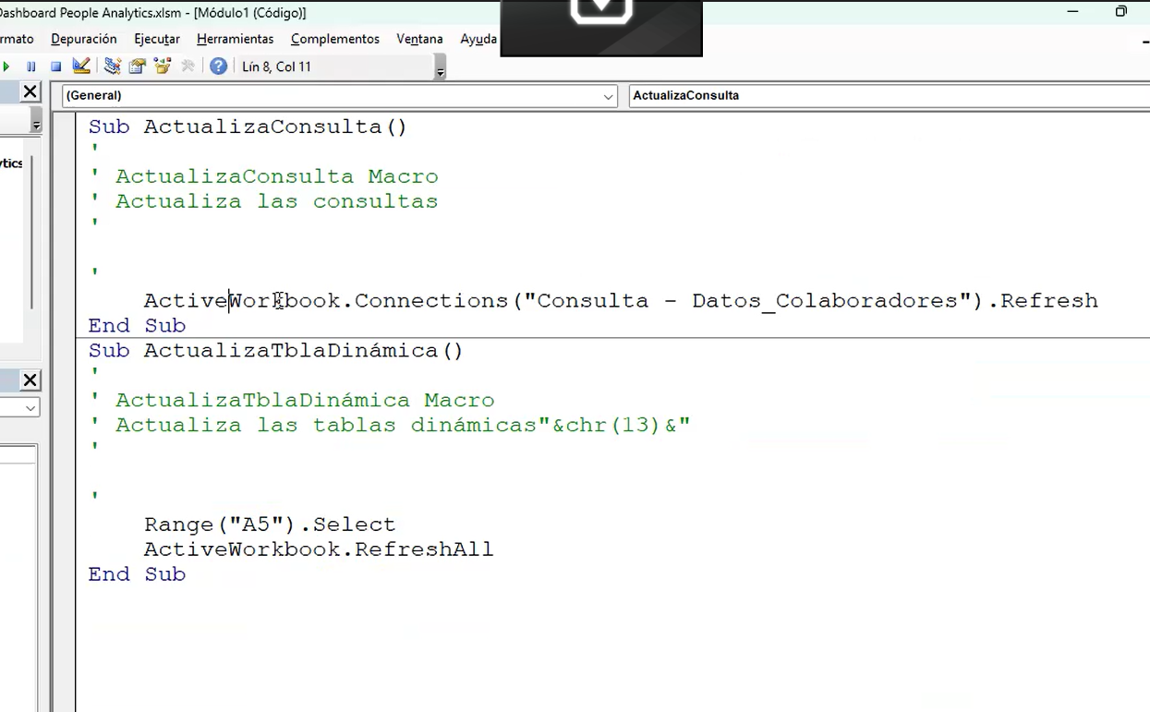
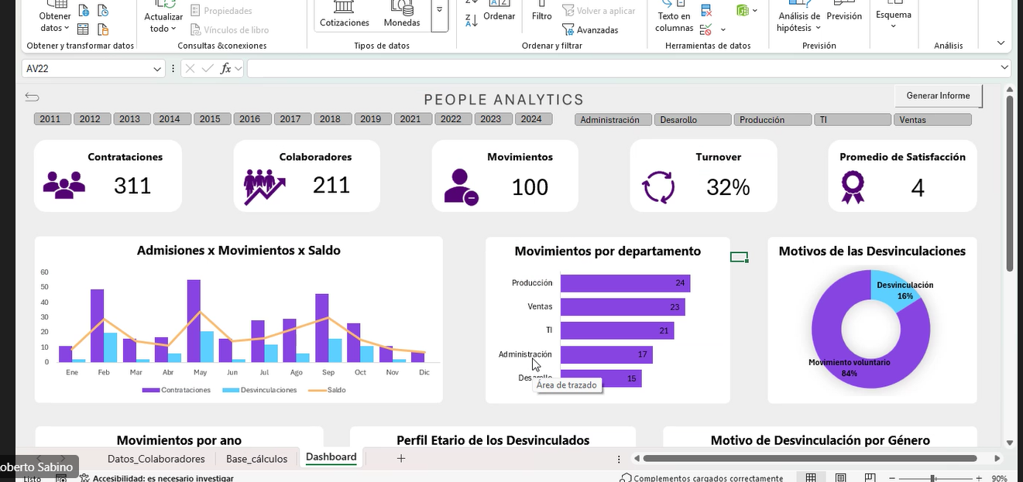

tabla calendario en power query
generar una tabla manualmente con un rango de años

tendriamos que hacer una mezcla conla consulta que ya tenemos

o crear una tabla de todos los años

conexión en las columnas

bajar dos tablas distintas y conextarlas utilizando power pivoy

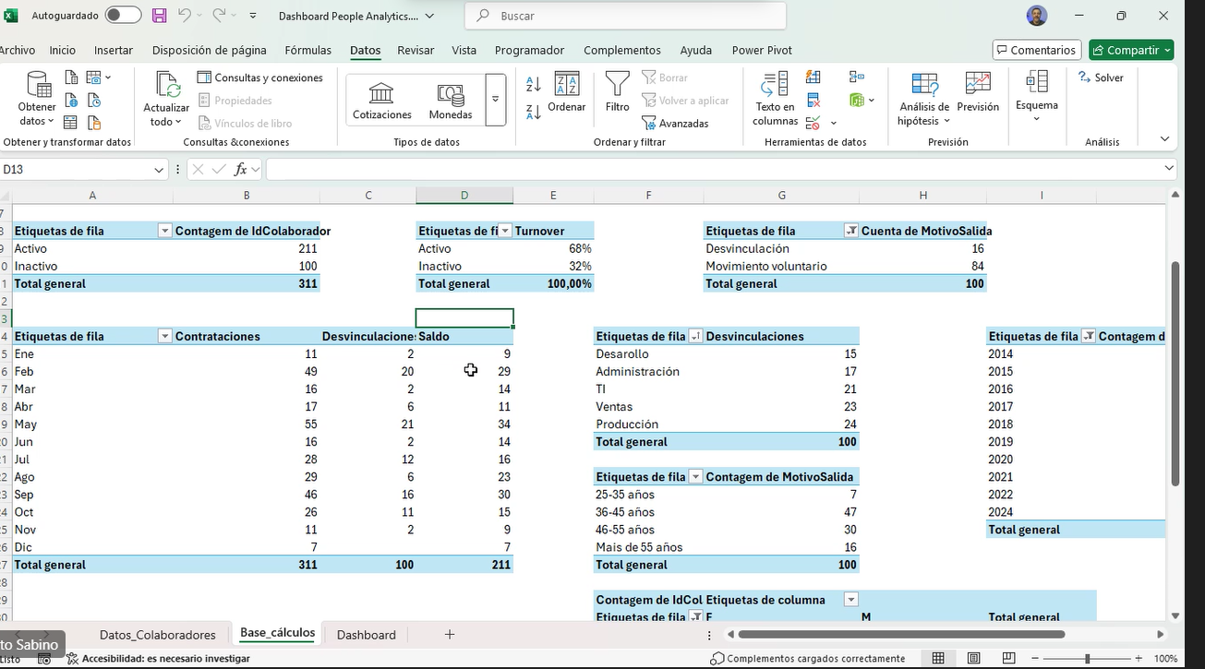
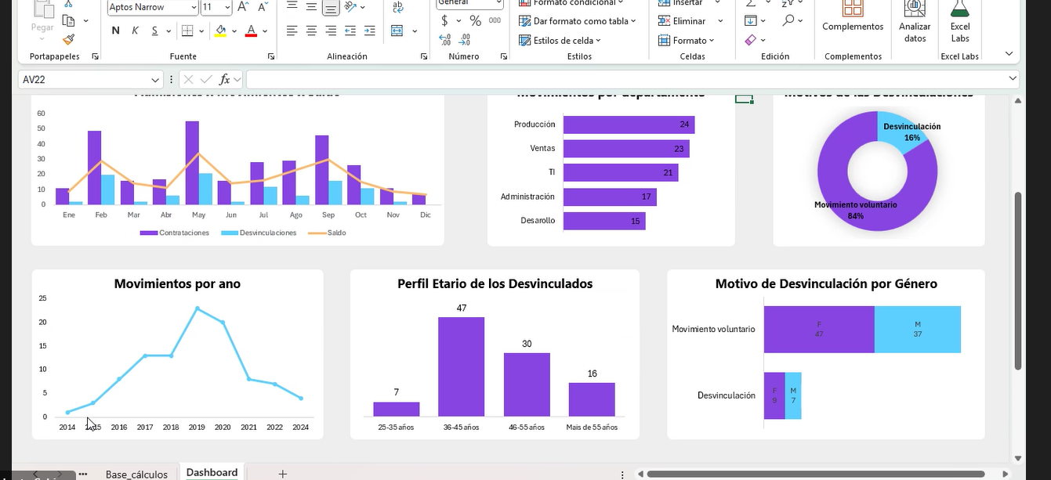

 | refresh CSV

